data_csv
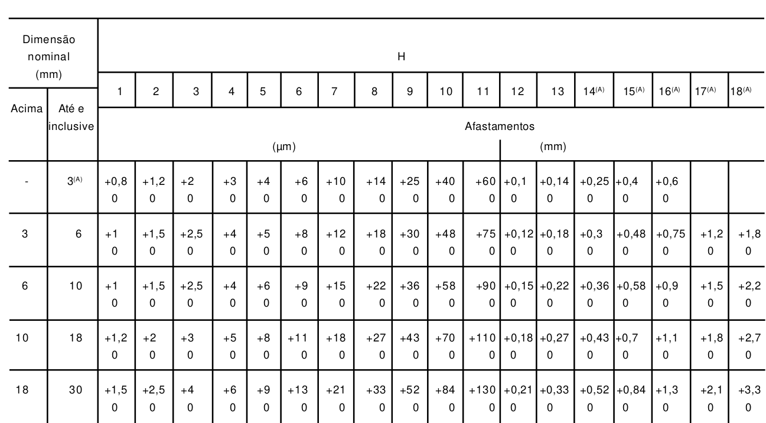
Acima de | Até |  | b | h | Nominal – Rasgo | Nome da tolerância | Cubo- Folga - Afastamento limite superior | Cubo - Folga - Afastamento limite inferior | Nome da tolerância | Eixo - Normal - Afastamento limite superior | Eixo - Normal - Afastamento limite inferior | Nome da tolerância | Cubo- Normal - Afastamento limite superior | Cubo - Normal - Afastamento limite inferior |  | Eixo - Interferência - Afastamento limite superior | Eixo - Interferência - Afastamento limite inferior |  | Eixo t1 -nominal | Eixo t1 - Afastamento limite superior | Eixo t1 - Afastamento limite inferior | Cubo t2 -Nominal | RAIO -Máximo | RAIO -Mínimo
6 | 8 | 6-8 | 2 | 2 | 2 | H9 | +0,060 | +0,020 | D10 | -0,004 | -0.029 | N9 | +0,012 | -0.013 | JS9 | -0,006 | -0.031 | P9 | 1.2 | +0,1 | 0 | 1 | 0.16 | 0.08
8 | 10 | 8-10 | 3 | 3 | 3 | H9 | +0,060 | +0,020 | D10 | -0,004 | -0.029 | N9 | +0,012 | -0.013 | JS9 | -0,006 | -0.031 | P9 | 1.8 | +0,1 | 0 | 1.4 | 0.16 | 0.08
10 | 12 | 10-12 | 4 | 4 | 4 | H9 | +0,078 | +0,030 | D10 | 0 | -0.03 | N9 | +0,015 | -0.015 | JS9 | -0,012 | -0.042 | P9 | 2.5 | +0,1 | 0 | 1.8 | 0.16 | 0.08
12 | 17 | 12-17 | 5 | 5 | 5 | H9 | +0,078 | +0,030 | D10 | 0 | -0.03 | N9 | +0,015 | -0.015 | JS9 | -0,012 | -0.042 | P9 | 3.0 | +0,1 | 0 | 2.3 | 0.25 | 0.16
17 | 22 | 17-22 | 6 | 6 | 6 | H9 | +0,078 | +0,030 | D10 | 0 | -0.03 | N9 | +0,015 | -0.015 | JS9 | -0,012 | -0.042 | P9 | 3.5 | +0,1 | 0 | 2.8 | 0.25 | 0.16
22 | 30 | 22-30 | 8 | 7 | 8 | H9 | +0,098 | +0,010 | D10 | 0 | -0.036 | N9 | +0,018 | -0.018 | JS9 | -0,015 | -0.051 | P9 | 4.0 | +0,2 | 0 | 3.3 | 0.25 | 0.16
30 | 38 | 30-38 | 10 | 8 | 10 | H9 | +0,098 | +0,010 | D10 | 0 | -0.036 | N9 | +0,018 | -0.018 | JS9 | -0.015 | -0.051 | P9 | 5.0 | +0,2 | 0 | 3.3 | 0.40 | 0.25
38 | 44 | 38-44 | 12 | 8 | 12 | H9 | +0,120 | +0,50 | D10 | 0 | -0.043 | N9 | +0,021 | -0.022 | JS9 | -0,018 | -0.061 | P9 | 5.0 | +0,2 | 0 | 3.3 | 0.40 | 0.25
44 | 50 | 44-50 | 14 | 9 | 14 | H9 | +0,120 | +0,50 | D10 | 0 | -0.043 | N9 | +0,021 | -0.022 | JS9 | -0.018 | -0.061 | P9 | 5.5 | +0,2 | 0 | 3.8 | 0.40 | 0.25
50 | 58 | 50-58 | 16 | 10 | 16 | H9 | +0,120 | +0,50 | D10 | 0 | -0.043 | N9 | +0,021 | -0.022 | JS9 | -0,018 | -0.061 | P9 | 6.0 | +0,2 | 0 | 4.3 | 0.40 | 0.25
58 | 65 | 58-65 | 18 | 11 | 18 | H9 | +0,120 | +0,50 | D10 | 0 | -0.043 | N9 | +0,021 | -0.022 | JS9 | -0.018 | -0.061 | P9 | 7.0 | +0,2 | 0 | 4.4 | 0.40 | 0.25
65 | 75 | 65-75 | 20 | 12 | 20 | H9 | +0,149 | +0,065 | D10 | 0 | -0.052 | N9 | +0,026 | -0,026 | JS9 | -0,022 | -0,074 | P9 | 7.5 | +0,2 | 0 | 4.9 | 0.60 | 0.40
75 | 85 | 75-85 | 22 | 14 | 22 | H9 | +0,149 | +0,065 | D10 | 0 | -0.052 | N9 | +0,026 | -0,026 | JS9 | -0,022 | -0,074 | P9 | 9.0 | +0,2 | 0 | 5.4 | 0.60 | 0.40
85 | 95 | 85-95 | 25 | 14 | 25 | H9 | +0,149 | +0,065 | D10 | 0 | -0.052 | N9 | +0,026 | -0,026 | JS9 | -0,022 | -0,074 | P9 | 9.0 | +0,2 | 0 | 5.4 | 0.60 | 0.40
95 | 110 | 95-110 | 28 | 16 | 28 | H9 | +0,149 | +0,065 | D10 | 0 | -0.052 | N9 | +0,026 | -0,026 | JS9 | -0,022 | -0,074 | P9 | 10.0 | +0,2 | 0 | 6.4 | 0.60 | 0.40
110 | 130 | 110-130 | 32 | 18 | 32 | H9 | +0,180 | +0,080 | D10 | 0 | -0.062 | N9 | +0,031 | -0.031 | JS9 | -0,026 | -0.088 | P9 | 11.0 | +0,2 | 0 | 7.4 | 0.60 | 0.40
130 | 150 | 130-150 | 36 | 20 | 36 | H9 | +0,180 | +0,080 | D10 | 0 | -0.062 | N9 | +0,031 | -0.031 | JS9 | -0.026 | -0.088 | P9 | 12.0 | +0,3 | 0 | 8.4 | 1.00 | 0.70
150 | 170 | 150-170 | 40 | 22 | 40 | H9 | +0,180 | +0,080 | D10 | 0 | -0.062 | N9 | +0,031 | -0.031 | JS9 | -0,026 | -0.088 | P9 | 13.0 | +0,3 | 0 | 9.4 | 1.00 | 0.70
170 | 200 | 170-200 | 45 | 25 | 45 | H9 | +0,180 | +0,080 | D10 | 0 | -0,062 | N9 | +0,031 | -0.031 | JS9 | -0.026 | -0.088 | P9 | 15.0 | +0,3 | 0 | 10.5 | 1.00 | 0.70
200 | 230 | 200-230 | 50 | 28 | 50 | H9 | +0,180 | +0,080 | D10 | 0 | -0.062 | N9 | +0,031 | -0.031 | JS9 | -0,026 | -0.088 | P9 | 17.0 | +0,3 | 0 | 11.4 | 1.00 | 0.70
230 | 260 | 230-260 | 56 | 32 | 56 | H9 | +0,220 | +0,100 | D10 | 0 | -0.074 | N9 | +0,037 | -0.037 | JS9 | -0.032 | -0.0106 | P9 | 20.0 | +0,3 | 0 | 12.4 | 1.00 | 0.70
260 | 290 | 260-290 | 63 | 32 | 63 | H9 | +0,220 | +0,100 | D10 | 0 | -0.074 | N9 | +0,037 | -0.037 | JS9 | -0,032 | -0.0106 | P9 | 20.0 | +0,3 | 0 | 12.4 | 1.60 | 1.20
290 | 330 | 290-330 | 70 | 36 | 70 | H9 | +0,220 | +0,100 | D10 | 0 | -0.074 | N9 | +0,037 | -0.037 | JS9 | -0.032 | -0.0106 | P9 | 22.0 | +0,3 | 0 | 14.4 | 1.60 | 1.20
330 | 380 | 330-380 | 80 | 40 | 80 | H9 | +0,220 | +0,100 | D10 | 0 | -0.074 | N9 | +0,037 | -0.037 | JS9 | -0,032 | -0.0106 | P9 | 25.0 | +0,3 | 0 | 15.5 | 2.50 | 2.00
380 | 440 | 380-440 | 90 | 45 | 90 | H9 | +0,260 | +0,120 | D10 | 0 | -0.087 | N9 | +0,043 | -0.044 | JS9 | -0.037 | -0.0124 | P9 | 28.0 | +0,3 | 0 | 17.4 | 2.50 | 2.00
440 | 500 | 440-500 | 100 | 50 | 100 | H9 | +0,260 | +0,120 | D10 | 0 | -0.087 | N9 | +0,043 | -0.044 | JS9 | -0,037 | -0.0124 | P9 | 31.0 | +0,3 | 0 | 19.5 | 2.50 | 2.00

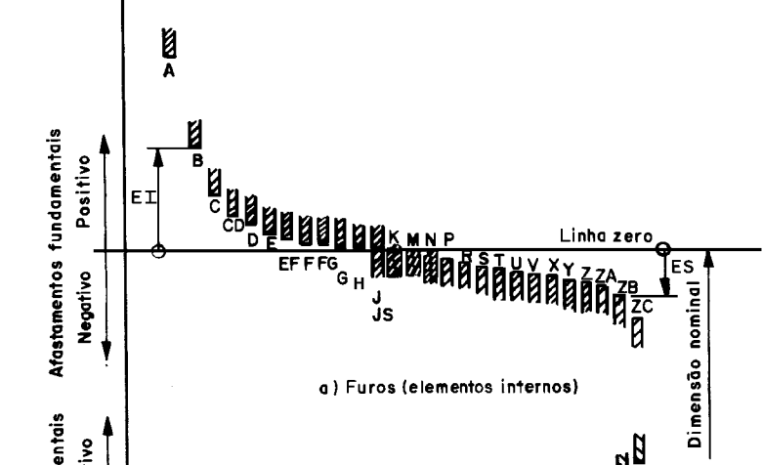

 |  |  |  |  |  |  |  |  |  | 0.1
 |  |  |  |  |  |  |  |  |  | 0.043

anel de retenção
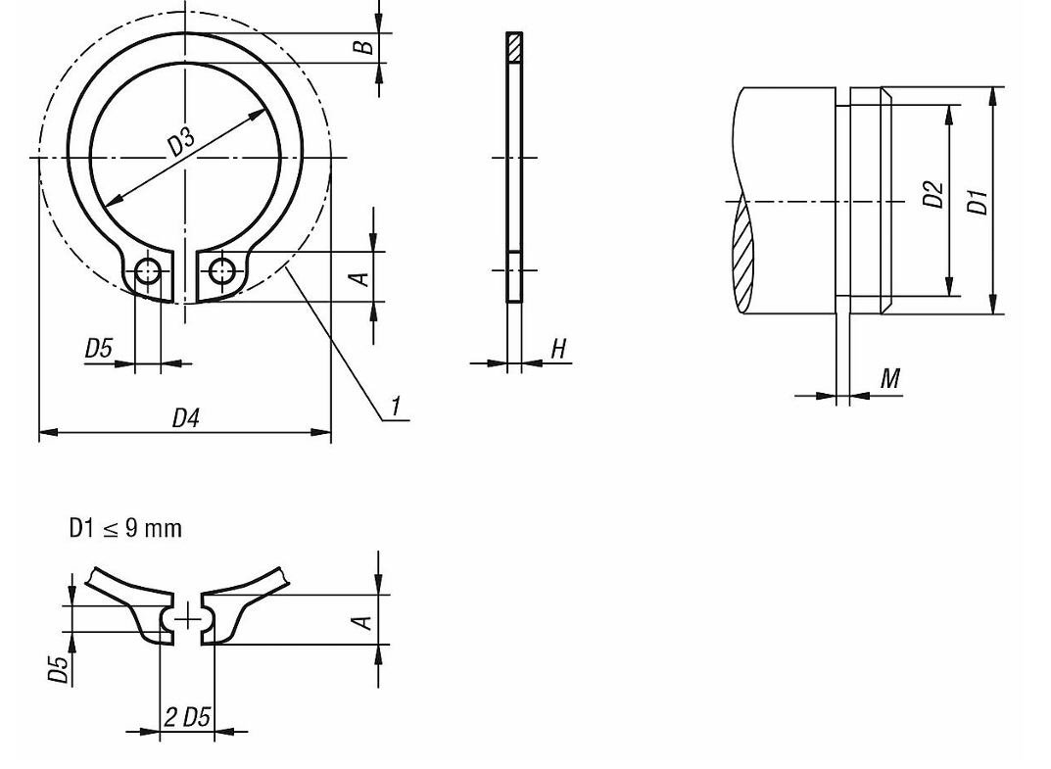

1.9 | 0.8 | 3 | 2.8 | 2.7 | 7 | 1 | 0.4 | 0.5
2.2 | 0.9 | 4 | 3.8 | 3.7 | 8.6 | 1 | 0.4 | 0.5
2.5 | 1.1 | 5 | 4.8 | 4.7 | 10.3 | 1 | 0.6 | 0.7
2.7 | 1.3 | 6 | 5.7 | 5.6 | 11.7 | 1.2 | 0.7 | 0.8
3.1 | 1.4 | 7 | 6.7 | 6.5 | 13.5 | 1.2 | 0.8 | 0.9
3.2 | 1.5 | 8 | 7.6 | 7.4 | 14.7 | 1,2 0,8 0,9
3.3 | 1.7 | 9 | 8.6 | 8.4 | 16 | 1,2 1 1,1
3.3 | 1.8 | 10 | 9.6 | 9.3 | 17 | 1,5 1 1,1
3.3 | 1.8 | 12 | 11.5 | 11 | 19 | 1,7 1 1,1
3.5 | 2.1 | 14 | 13.4 | 12.9 | 21.4 | 1,7 1 1,1
3.6 | 2.2 | 15 | 14.3 | 13.8 | 22.6 | 1,7 1 1,1
3.7 | 2.2 | 16 | 15.2 | 14.7 | 23.8 | 1,7 1 1,1
3.8 | 2.3 | 17 | 16.2 | 15.7 | 25 | 1,7 1 1,1
3.9 | 2.4 | 18 | 17 | 16.5 | 26.2 | 2 1,2 1,3
3.9 | 2.5 | 19 | 18 | 17.5 | 27.2 | 2 1,2 1,3
4 | 2.6 | 20 | 19 | 18.5 | 28.4 | 2 1,2 1,3
4.2 | 2.8 | 22 | 21 | 20.5 | 30.8 | 2 1,2 1,3
4.4 | 3 | 24 | 22.9 | 22.2 | 33.2 | 2 1,2 1,3
4.4 | 3 | 25 | 23.9 | 23.2 | 34.2 | 2 1,2 1,3
4.5 | 3.1 | 26 | 24.9 | 24.2 | 35.5 | 2 1,2 1,3
4.7 | 3.2 | 28 | 26.6 | 25.9 | 37.9 | 2 1,5 1,6
5 | 3.5 | 30 | 28.6 | 27.9 | 40.5 | 2 | 1.5 | 1.6

